Oppskrift
Dessert tortillaDessert tortilla
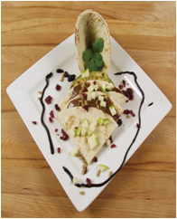

Varm opp tortillaen på begge sider i en panne - påse at pannen er ren og uten sterke smaker fra tidligere. Smør sjokoladepålegget utover halve og brett over den andre halvpart. Serveres varm.Varm opp tortillaen på begge sider i en panne - påse at pannen er ren og uten sterke smaker fra tidligere. Smør sjokoladepålegget utover halve og brett over den andre halvpart. Serveres varm.
Number of servingsNumber of servings | 1
EPDEPD | ProductProduct | Per servingPer serving |  | TotalTotal |  | QtyPerPackQtyPerPack | PackSizePackSize | PackUnitPackUnit | PackagingPackaging | ItemsItems
14559891455989 | Tortilla Hvete 20cm *(Gluten,Hvete gluten)Tortilla Hvete 20cm *(Gluten,Hvete gluten) | 1 | stkstk | 0 | stkstk | 8 | 770 | gg | 8x770g8x770g | 0
 | Sjokoladepålegg Sjokoladepålegg |  |  | 0 |  |  |  |  |  | 0
 | Frisk frukt eller jordbær Frisk frukt eller jordbær |  |  | 0 |  |  |  |  |  | 0

 | * Allergens* Allergens

